标等辅料
睿颢辅料集团 RELAYPACKAGINGGROUP
上海市闵行区兴梅路485号中环科技园1213室
Tel:+86 186 2100 3060 Email: alice@recallever.com

辅料采购单 DEFACTO ORDER FORM
服装款号 | 辅料编号 | 插入图片 | 描述 | 用途 | 尺码 |  |  |  |  |  | 总计 | 备注
 |  |  |  |  | 5/6Y | 7/8Y | 8/9Y | 9/10Y | 11/12Y | 13/14Y
C6620A8 | 22 AULTH10320 |  | DF KIDS OUTWEAR WOVEN LABEL | 主标 | 527 | 1102 | 1140 | 1056 | 1288 | 1288 | 6401
C6620A8 | 21 AULTH09845 |  | DF PRICE HANGTAG | 价格牌 | 527 | 1102 | 1140 | 1056 | 1288 | 1288 | 6401
C6620A8 | StampSticker |  | 参考图稿 | 条码标
C6620A8 | Lot sticker | 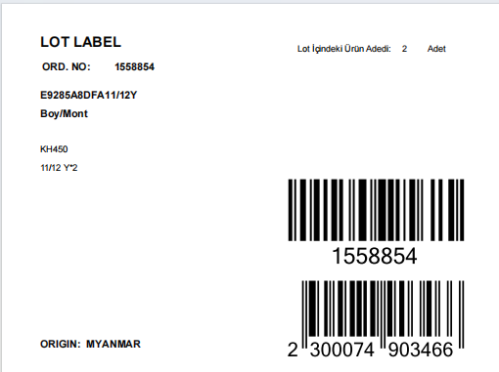 | 参考图稿 | 胶袋贴纸 |  |  |  |  |  |  | 1513 |  | 配比数量 参考PO

季节/系列: | 25AU |  |  |  |  |  |  |  | 下单日期: |  | 2025-03-18
下单公司(中文): |  |  |  |  |  |  |  |  | 电话:
下单公司(英文): | NANJING MAYFAIR GARMENTS CO., LTD.
收件公司名: 送货地址: 收件人: 电话:
预计收货日期:
注意事项:
1. 请按比例加损耗, 建议最少加2.5%损耗

